专题规划
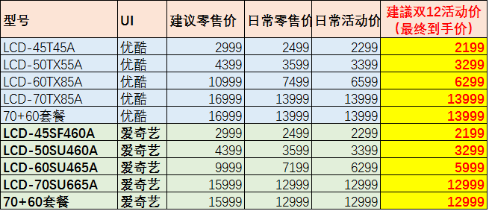
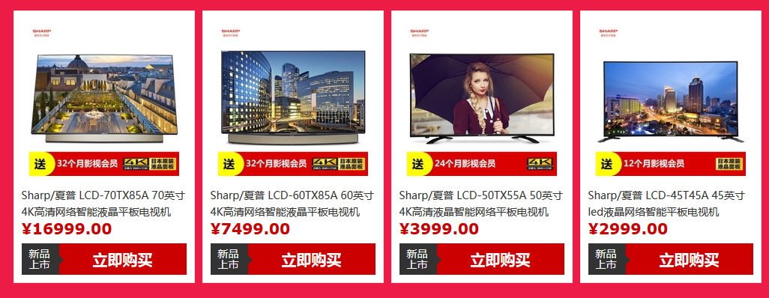
专题页活动纲要 |  |  | 参照专题： | http://mobile.zol.com.cn/topic/6127200.html
对接人员 | 高国梁
活动主题 | 主标题：夏普“清”电视 双12欢乐“送” 副标题： 全场限时特价，大屏快分享！ 活动力度：限时特价 送影视会员 更有购物抽奖
活动时间 | 12月1日-12月11日预热 12月12日再降特价
活动方式 | 以限时抢购特价+抽奖赠礼的形式，双重优惠
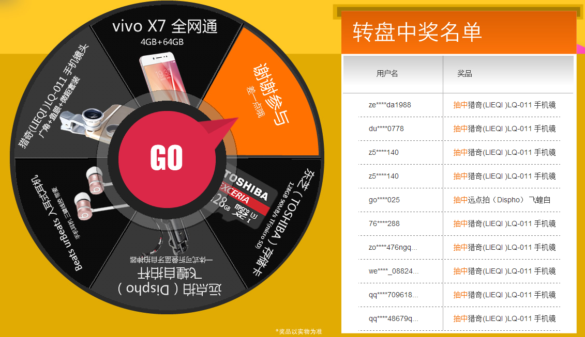
展现形式 | 第一部分：经济之选 送影视会员 见促销商品价格及链接 12.12当天享特价，直降300 主要突出 45、50 分别选送优酷 爱奇艺会员 版本 第二部分：百元预定 享万元钜惠 见促销商品价格及链接 买夏普70吋送60吋 第三部分：限时直降 60吋4K大屏 见促销商品价格及链接 12.12当天享特价 ，直降700 第四部分：购物抽奖 好运加好礼
活动规则 | 购物抽奖 活动规则： 每个ZOL用户通过“夏普官方商城”购买夏普任意型号电视，即可参与轮盘抽奖1次，抽中获得相应奖品 活动说明： 1、只有通过夏普官方商城购买电视才可参与抽奖； 2、抽奖最晚时间为12月15日，过期不候； 3、奖品于12月16日发放。 具体奖品为：5种 微信红包10元（300个） 微信红包20元（100个） 微信红包50元（20个） 微信红包100元（10个） US迷你音箱（5个） 奖品总价值额度8000元
其他事项 | 本活动解释权归夏普官方商城所有

 |  | 以天猫夏普官方旗舰店价格为准
夏令12月1日给的双12活动参考价 |  | 夏令12月1日晚给的双12活动参考价

